Sheet1
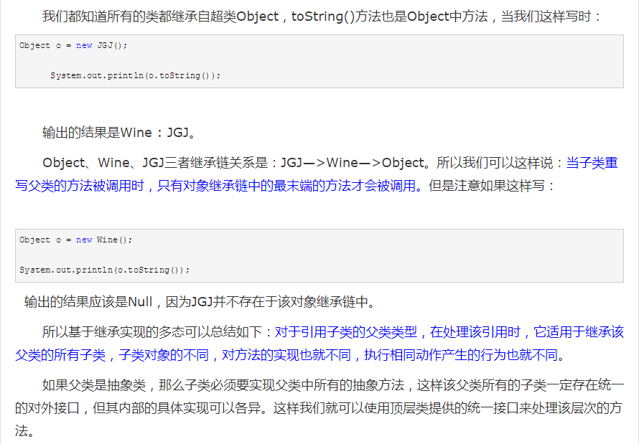
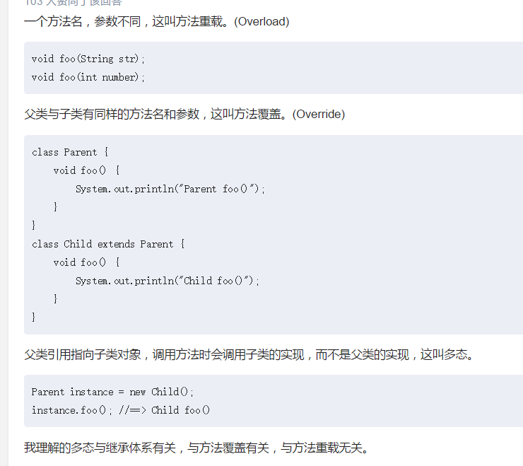
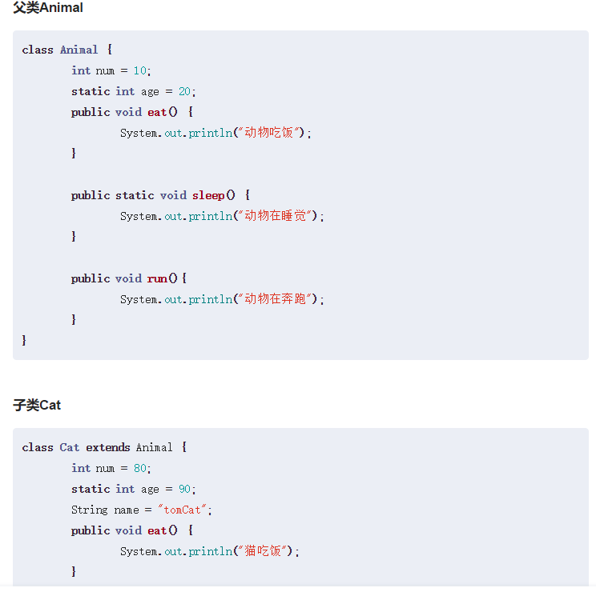
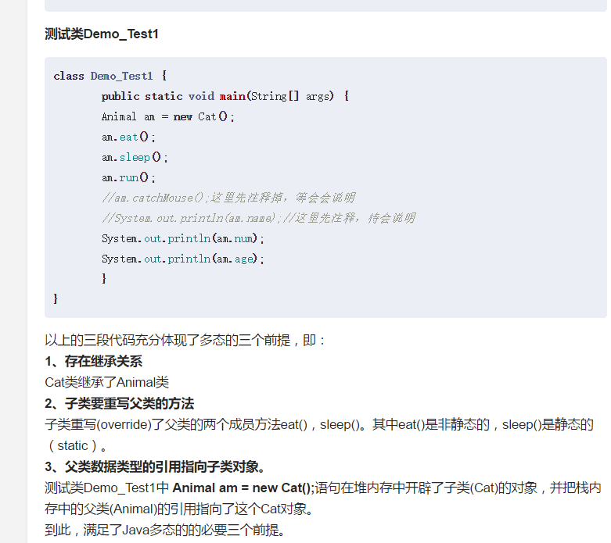
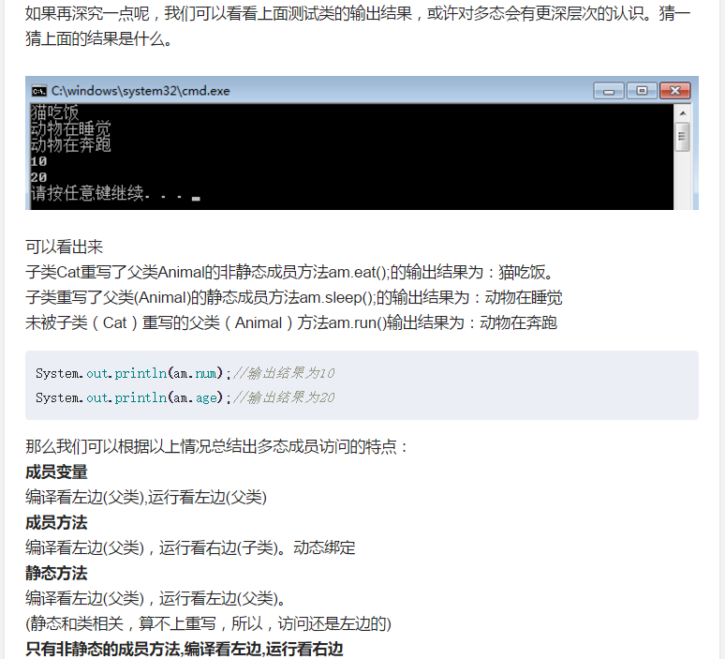
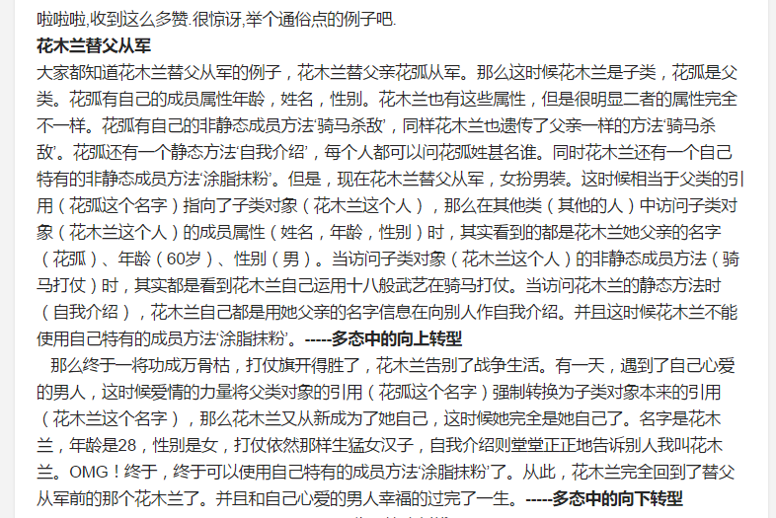
public class Wine {
public void fun1(){
System.out.println("Wine 的Fun.....");
fun2();
}

public void fun2(){
System.out.println("Wine 的Fun2...");
}
}

public class JNC extends Wine{
/**
* @desc 子类重载父类方法
* 父类中不存在该方法，向上转型后，父类是不能引用该方法的
* @param a
* @return void
*/
public void fun1(String a){
System.out.println("JNC 的 Fun1...");
fun2();
}

/**
* 子类重写父类方法
* 指向子类的父类引用调用fun2时，必定是调用该方法
*/
public void fun2(){
System.out.println("JNC 的Fun2...");
}
}

public class Test {
public static void main(String[] args) {
Wine a = new JNC();
a.fun1();
}
}
-------------------------------------------------
Output:
Wine 的Fun.....
JNC 的Fun2...
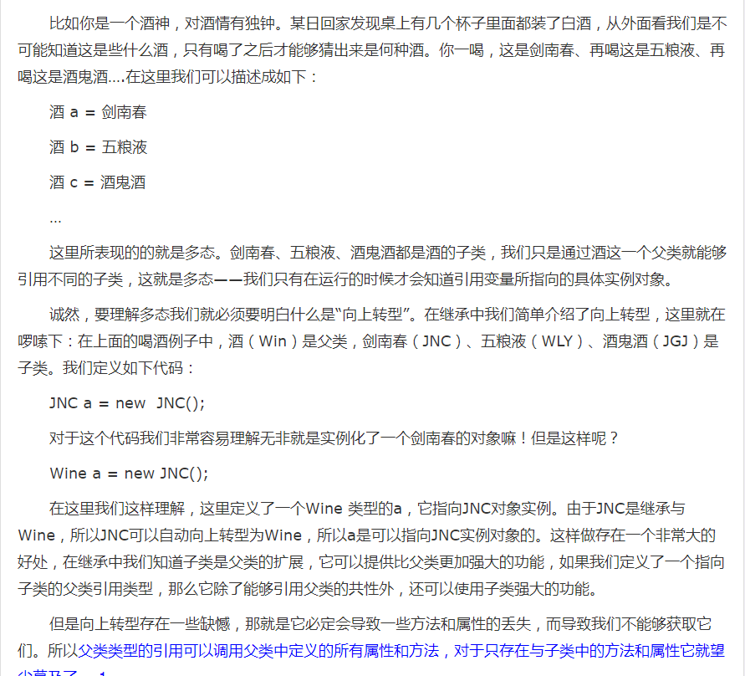

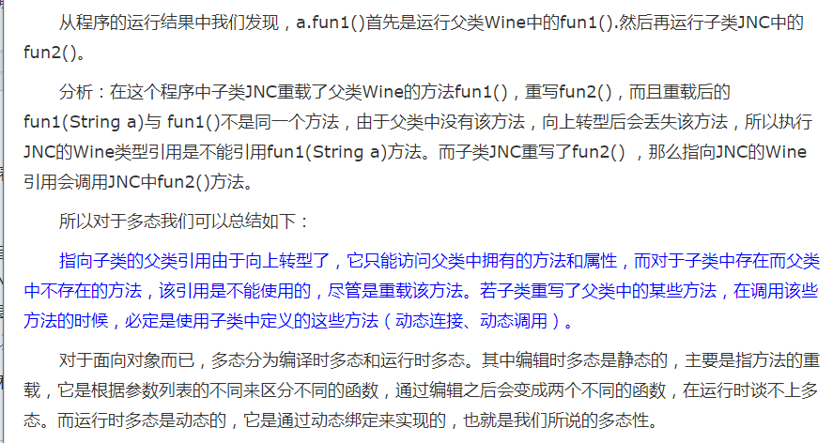

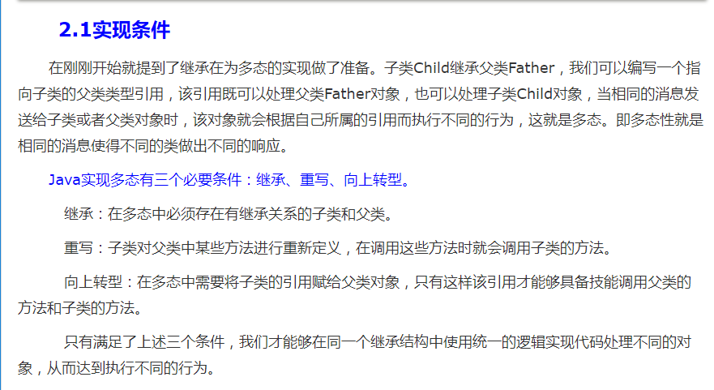

public class Wine {
private String name;

public String getName() {
return name;
}

public void setName(String name) {
this.name = name;
}

public Wine(){
}

public String drink(){
return "喝的是 " + getName();
}

/**
* 重写toString()
*/
public String toString(){
return null;
}
}

public class JNC extends Wine{
public JNC(){
setName("JNC");
}

/**
* 重写父类方法，实现多态
*/
public String drink(){
return "喝的是 " + getName();
}

/**
* 重写toString()
*/
public String toString(){
return "Wine : " + getName();
}
}

public class JGJ extends Wine{
public JGJ(){
setName("JGJ");
}

/**
* 重写父类方法，实现多态
*/
public String drink(){
return "喝的是 " + getName();
}

/**
* 重写toString()
*/
public String toString(){
return "Wine : " + getName();
}
}

public class Test {
public static void main(String[] args) {
//定义父类数组
Wine[] wines = new Wine[2];
//定义两个子类
JNC jnc = new JNC();
JGJ jgj = new JGJ();

//父类引用子类对象
wines[0] = jnc;
wines[1] = jgj;

for(int i = 0 ; i < 2 ; i++){
System.out.println(wines[i].toString() + "--" + wines[i].drink());
}
System.out.println("-------------------------------");

}
}
OUTPUT:
Wine : JNC--喝的是 JNC
Wine : JGJ--喝的是 JGJ
-------------------------------

